MULTICO.
 | Multicolinealidad:

 | No hay relaciones perfectamente lineales entre las variables explicativas. No existe multicolinealidad perfecta. Aunque todas las variables económicas o financieras muestran algún grado de relación entre sí, ello no produce excesivas dificultades, excepto cuando se llega a una situación de dependencia total, que es lo que se excluyó al afirmar que las variables explicativas son linealmente dependientes.

 | - En resumen, el supuesto de no multicolinealidad requiere que en la FRP se incluya solamente
 | las variables que no sean funciones lineales exactas de alguna variable del modelo.
 | - En la práctica, cuando se recopilan datos para el análisis empírico, no hay una garantía
 | de que no existirán correlaciones entre las regresoras
 | … en conclusión lo que se quiere es que no haya relación exacta entre las regresoras

 | ¿qué pasa si las regresoras están correlacionadas?

 | Es un hecho que muchas variables explicativas presentan un alto grado de colinealidad

 | EJEMPLO:
 |  | X2 | X3 | X3*
 |  | 10 | 50 | 52
 |  | 15 | 75 | 75
 |  | 18 | 90 | 97
 |  | 24 | 120 | 129
 |  | 30 | 150 | 152

 | - ES EVIDENTE QUE HAY COLINEALIDAD PERFECTA ENTRE X2 Y X3 |  |  |  |  | r23 =
 |  |  |  |  |  | r23* =

1 | DIAGRAMA DE BELLENTINE, QUE NOS AYUDA A OBSERVAR EL NUIVEL DE MULTICOLINEALIDAD
 | SE MIDE POR LA MARGNITUD DE LA INTERSECCIÓN
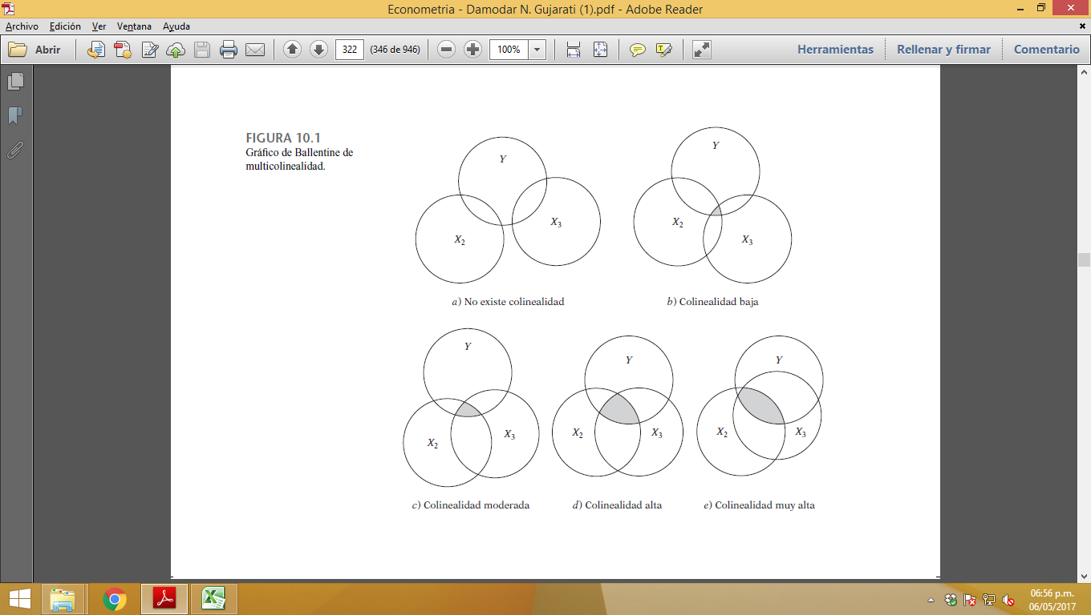

3 | CAUSAS
 | Existen diversas fuentes de multicolinealidad… |  |  |  | ...puede deberse a los siguientes factores:

 | 1 | El método de recolección de información
 | 2 | Restricciones en el modelo o en la población objeto de muestreo
 | 3 | Especificación del modelo
 | 4 | Un modelo sobredeterminado
 | 5 | sobre todo en los datos de series de tiempo

4 | Estimación en presencia de multicolinealidad perfecta

 | … SI DOS VARIABLES X, SON MULTICOLINEALES, NO SE PODRA ¿HACER EL SUPUESTO DE Q LA OTRA X PERMANECE CONSTANTE, YA QUE AL VARIAR UNA LA OTRA TAMBIÉN LO HARÁ.

6 | CONSECUENCIAS
 | Multicolinealidad: ¿tanto para nada? Consecuencias teóricas de la multicolinealidad

 |  | Consecuencias prácticas
 | 1 | Aunque los estimadores de MCO son MELI, presentan varianzas y covarianzas grandes que dificultan la estimación precisa.
 | 2 | Debido a la consecuencia 1, los intervalos de confianza tienden a ser mucho más amplios, lo cual propicia una aceptación más fácil de la “hipótesis nula cero” (es decir, que el verdadero coefi ciente poblacional es cero).
 | 3 | También debido a la consecuencia 1, la razón t de uno o más coefi cientes tiende a ser estadísticamente no signifi cativa.
 | 4 | Aunque la razón t de uno o más coefi cientes sea estadísticamente no signifi cativa, R2, la medida global de bondad de ajuste, puede ser muy alta.
 | 5 | Los estimadores de MCO y sus errores estándar son sensibles a pequeños cambios en los datos.

 |  | Una R2 alta pero pocas razones t signifi cativas

 |  | En casos de alta colinealidad es posible encontrar, que uno o más coefi cientes parciales de pendiente son, de manera individual, no significativos estadísticamente
 |  | con base en la prueba t. Aun así, R2 en tales situaciones puede ser muy alto

 |  | En realidad, ésta es una de las señales de multicolinealidad: |  |  |  |  | valores t no significativos pero un R2 global alto y un valor F signifi cativo

 | CASO: | 10
 |  |  | Table 10.3

 |  |  | Y | X2 | X3
 |  |  | 1 | 2 | 4
 |  |  | 2 | 0 | 2
 |  |  | 3 | 4 | 12
 |  |  | 4 | 6 | 0
 |  |  | 5 | 8 | 16

 |  | Y^ =
 |  | p =
 |  | ee =
 |  | T c =
 |  | T t =

 |  | R^2 =
 |  | r 23 =

 |  | F c =
 |  | F t =

 |  | cov (b2, b3) =

 |  | INTERPRETACION

 | Ejemplo ampliado: los datos Longley |  |  |  | (tabla 10.8) |  |  |  | REGRESIÓN

 |  | Los datos de la tabla 10.8, y son series de tiempo de 1947 a 1962, donde
 |  | Y = número de personas con trabajo (en miles)
 |  | X1 = índice implícito de deflación de precios para el PIB,
 |  | X2 = PIB (en millones de dólares)
 |  | X3 = número de desempleados (en miles),
 |  | X4 = número de personas enlistadas en las fuerzas armadas
 |  | X5 = población no institucionalizada mayor de 14 años de edad
 |  | X6 = año (igual a 1 para 1947, 2 para 1948 y 16 para 1962).

0 | COMENTARIO DE LA REGRESIÓN:

1 | estadistico t
 | T t = | 2.26
 | T c =

2 | estadistico R^2
 | R^2 =
 |  |  |  |  |  |  |  | CORRELACIÓN
3 | estadistico F
 | F t =
 | F c =

4 | CORRELACIONES ALTAS

5 | MATRIZ DE CORRELACIONES

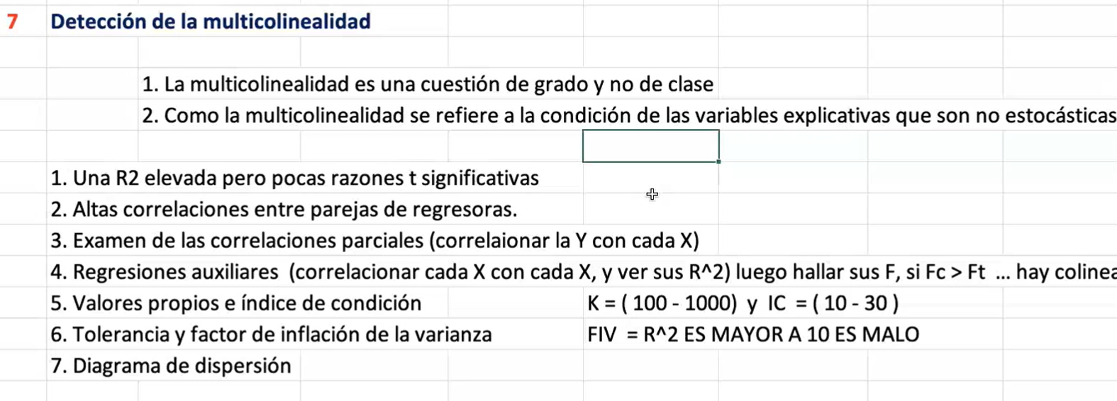

5 | Tolerancia y factor de inflación de la varianza

 | SI EL VALOR DEL VIF ES SUPERIOR A LA UNIDAD Y LA TOLERANCIA ES CERCANA A CERO SE CONFIRMA LA MULTICOLINEALIDAD ENTRE LAS VARIABLES
 |  |  |  |  |  |  |  | FIV
 |  | VIF
 |  | TOLERANCIA

 |  | INTERPRETACIÓN:

8 | Medidas correctivas

 |  | No hacer nada.. La multicolinealidad es la voluntad de Dios, no un problema con los MCO ni con la técnica estadística en general

 |  | Procedimientos de reglas prácticas

 |  | 1. Información a priori.
 |  | 2. Combinación de información de corte transversal y de series de tiempo.
 |  | 3. Eliminación de una(s) variable(s) y el sesgo de especifi cación.
 |  | 4. Transformación de variables. forma en primeras diferencias porque no se hace la regresión sobre las variables originales, sino sobre las diferencias de los valores sucesivos de dichas variables.
 |  | 5. Datos nuevos o adicionales otra muestra con menor colinealidad
 |  | 6. Reducción de la colinealidad en las regresiones polinomiales
 |  | 7. Otros métodos de remediar la multicolinealidad. análisis de factores y el de componentes principales, o como la regresión en cadena,

 |  | CORRELACIONES

 |  | Como se ve, varias de estas correlaciones a pares son muy altas, lo cual sugiere que quizá
 |  | haya un grave problema de colinealidad.

 |  | Ahora que establecimos que existe un problema de multicolinealidad, ¿qué acciones correctivas
 |  | pueden llevarse a cabo? Reconsidere el modelo original.

 |  | En primer lugar, el PIB puede expresarse no en términos nominales, sino en términos reales,
 |  | lo cual se realiza al dividir el PIB nominal entre el índice de defl ación del precio implícito.
 |  | En segundo lugar, en vista de que la población no institucional mayor de 14 años aumenta con el tiempo
 |  | debido al crecimiento natural de la población, estará muy correlacionada con el tiempo , la variable X6 del modelo
 |  | . Por tanto, en lugar de conservar esas dos variables, mantenemos la variable X5 y desechamos X6.
 |  | En tercer lugar, no hay ninguna razón de peso para incluir X3, el número de personas desempleadas; quizá la tasa de desempleo
 |  | fuese una mejor medida de las condiciones del mercado de trabajo; sin embargo, no hay ningún dato al respecto.
 |  | Por consiguiente, eliminamos la variable X3.
 |  | REGRESION

 |  | INTERPRETACION

